Tabla Evaluación
TABLA DE EVALUACIÓN (EG) | Referencia | 25 | COL | 731
 | Página: ….../…….. | Año (AA) | País (PA)
MONEDA | COP |  | Fecha de evaluación

FECHA DE ELABORACIÓN | 2025-07-15
Criterios | Especificaciones requeridas por BH | LUMIRA | IHR | SALUTI

REQUERIMIENTO OFERTA | EL PROVEEDOR OFERTA TODO LO REQUERIDO | OFERTA LA MAYORIA | OFERTA LA MAYORIA | NO OFERTA TODO LO REQUERIDO
TIEMPO DE ENTREGA | SE REQUIERE QUE EL PROVEEDOR REALICE EL TRABAJO EN 2 DIAS HABILES | SE REQUIERE QUE EL PROVEEDOR REALICE EL TRABAJO EN 2 DIAS HABILES | SE REQUIERE QUE EL PROVEEDOR REALICE EL TRABAJO EN 2 DIAS HABILES | SE REQUIERE QUE EL PROVEEDOR REALICE EL TRABAJO EN 2 DIAS HABILES
CALIDAD | SE REQUIERE QUE EL PROVEEDOR OFREZCA CALIDAD | SE REQUIERE QUE EL PROVEEDOR OFREZCA CALIDAD | SE REQUIERE QUE EL PROVEEDOR OFREZCA CALIDAD | SE REQUIERE QUE EL PROVEEDOR OFREZCA CALIDAD
PRECIO TOTAL | PRECIO TOTAL DE LOS INSUMOS | $ 308,000 | $ 487,300 | $ 100,602
FORMA DE PAGO | TRANSFERENCIA | TRANSFERENCIA | TRANSFERENCIA | TRANSFERENCIA | TRANSFERENCIA
 | Los firmantes declaran no tener intereses personales relacionados con los proveedores elegidos.
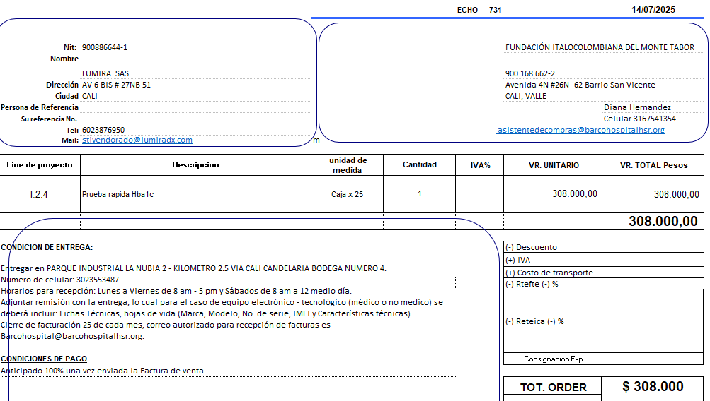
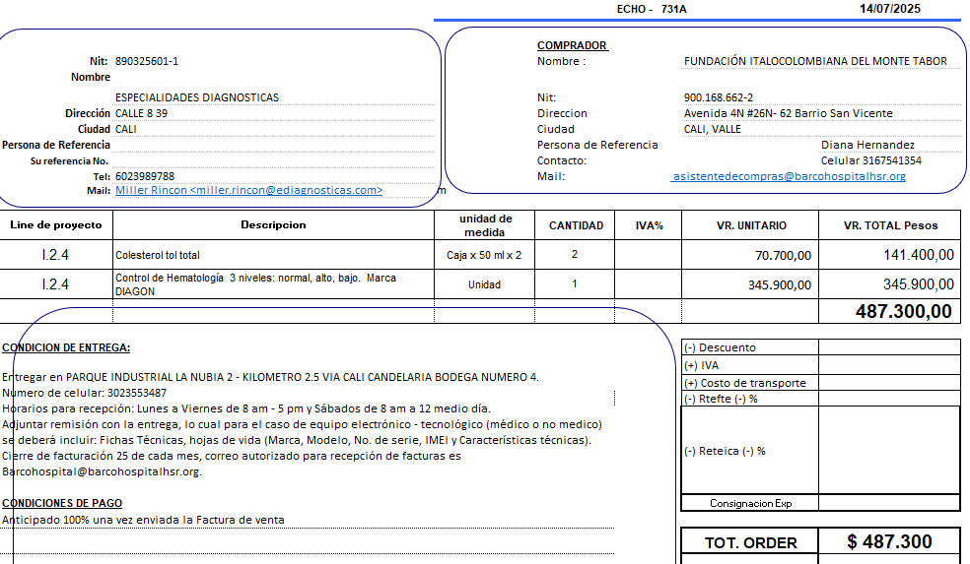
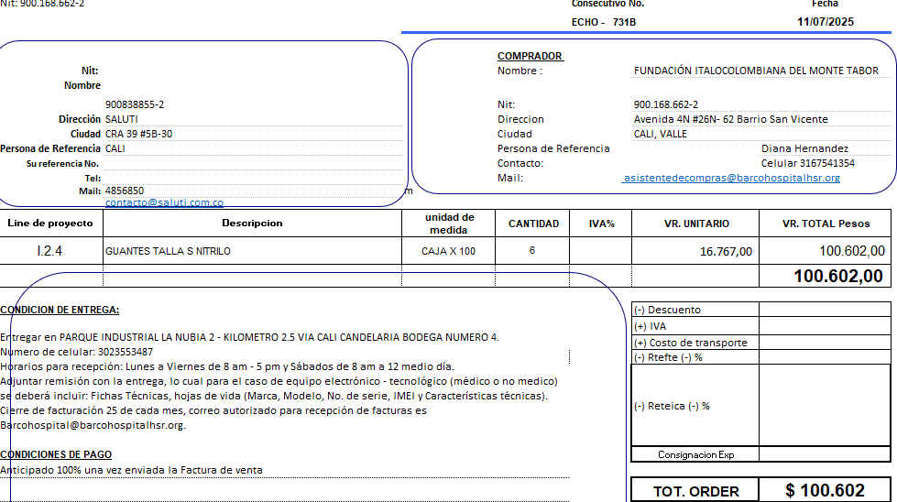

Se decide distribuir la compra con los proveedores IHR, LUMIRA , SALUTI ya que no todos cotizan completo lo solicitado.
 | Comité de evaluación

 | ELABORADO POR: | DIANA HERNANDEZ | COMPRA APROBADA POR:

 | Base - Sí / No
 | OFICIAL DE PROYECTOS: | SOFIA VALDERRUTEM | COORDINADORE DE TERRENO: Ana Lucia Lopez

 | Coordinación - Sí / No
 |  |  | RESPONSABLE FINANCIERO: Stiven Quiroz

Hoja7
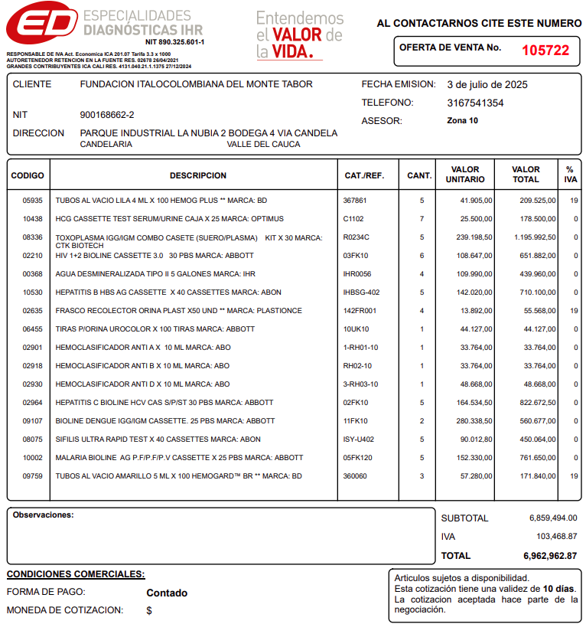
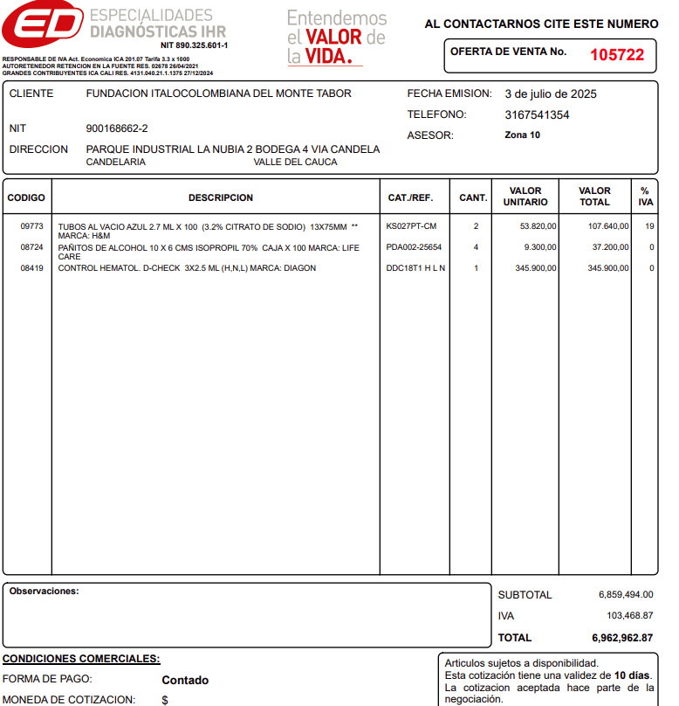

LUMIRA
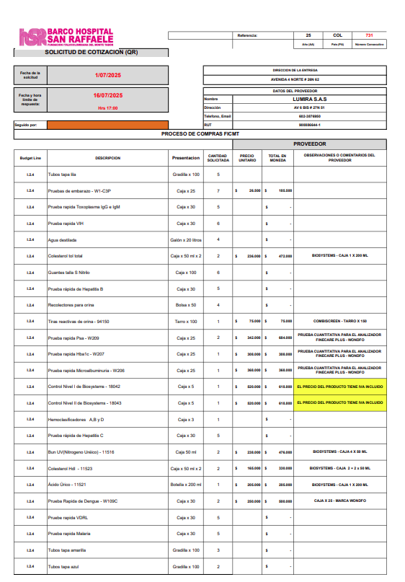

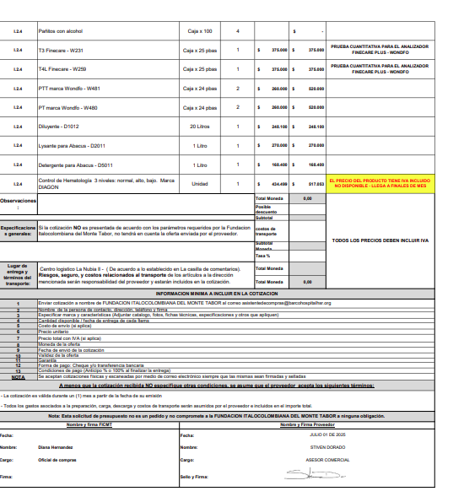

ENSALUD
